BT
SISTEMA automatizado
IDENTIFICACIÓN y análisis DE PROBLEMAS
Procedimiento
1. Definición del tema

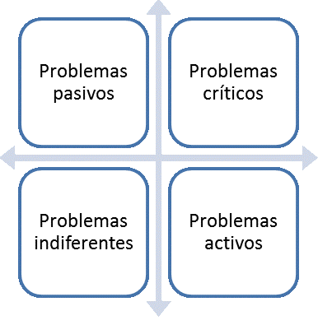
2. Lista de problemas
3. Análisis relacional

4. Matriz Vester

5. Plano cartesiano
6. Clasificación de problemas

El presente sistema automatizado elaborado por BearToolZ se distribuye bajo una Licencia Creative Commons Atribución-NoComercial 4.0 Internacional.

1
Inicio
Siguiente
Definición del Tema

Preguntas | Respuestas
¿Qué problemas serán analizados?
¿Dónde ocurren estos problemas?
¿A qué o a quiénes afectan?
Tema central

2
Inicio
Siguiente
Lista de Problemas

Cód. | Problemas

3
Inicio
Siguiente
Análisis Relacional

Cód. | Problema sometido a evaluación | Cód. | Problemas relacionales | Pond. | Influencia
0 | 0 | 0 | 0 |  |  | 0
 |  | 0 | 0 |  |  | 1
 |  | 0 | 0 |  |  | 2
 |  | 0 | 0 |  |  | 3
 |  | 0 | 0
 |  | 0 | 0
 |  | 0 | 0
 |  | 0 | 0
 |  | 0 | 0
 |  | 0 | 0
 |  | 0 | 0
 |  | 0 | 0
 |  | 0 | 0
 |  | 0 | 0

Cód. | Problema sometido a evaluación | Cód. | Problemas relacionales | Pond. | Influencia
0 | 0 | 0 | 0
 |  | 0 | 0
 |  | 0 | 0
 |  | 0 | 0
 |  | 0 | 0
 |  | 0 | 0
 |  | 0 | 0
 |  | 0 | 0
 |  | 0 | 0
 |  | 0 | 0
 |  | 0 | 0
 |  | 0 | 0
 |  | 0 | 0
 |  | 0 | 0

Cód. | Problema sometido a evaluación | Cód. | Problemas relacionales | Pond. | Influencia
0 | 0 | 0 | 0
 |  | 0 | 0
 |  | 0 | 0
 |  | 0 | 0
 |  | 0 | 0
 |  | 0 | 0
 |  | 0 | 0
 |  | 0 | 0
 |  | 0 | 0
 |  | 0 | 0
 |  | 0 | 0
 |  | 0 | 0
 |  | 0 | 0
 |  | 0 | 0

Cód. | Problema sometido a evaluación | Cód. | Problemas relacionales | Pond. | Influencia
0 | 0 | 0 | 0
 |  | 0 | 0
 |  | 0 | 0
 |  | 0 | 0
 |  | 0 | 0
 |  | 0 | 0
 |  | 0 | 0
 |  | 0 | 0
 |  | 0 | 0
 |  | 0 | 0
 |  | 0 | 0
 |  | 0 | 0
 |  | 0 | 0
 |  | 0 | 0

Cód. | Problema sometido a evaluación | Cód. | Problemas relacionales | Pond. | Influencia
0 | 0 | 0 | 0
 |  | 0 | 0
 |  | 0 | 0
 |  | 0 | 0
 |  | 0 | 0
 |  | 0 | 0
 |  | 0 | 0
 |  | 0 | 0
 |  | 0 | 0
 |  | 0 | 0
 |  | 0 | 0
 |  | 0 | 0
 |  | 0 | 0
 |  | 0 | 0

Cód. | Problema sometido a evaluación | Cód. | Problemas relacionales | Pond. | Influencia
0 | 0 | 0 | 0
 |  | 0 | 0
 |  | 0 | 0
 |  | 0 | 0
 |  | 0 | 0
 |  | 0 | 0
 |  | 0 | 0
 |  | 0 | 0
 |  | 0 | 0
 |  | 0 | 0
 |  | 0 | 0
 |  | 0 | 0
 |  | 0 | 0
 |  | 0 | 0

Cód. | Problema sometido a evaluación | Cód. | Problemas relacionales | Pond. | Influencia
0 | 0 | 0 | 0
 |  | 0 | 0
 |  | 0 | 0
 |  | 0 | 0
 |  | 0 | 0
 |  | 0 | 0
 |  | 0 | 0
 |  | 0 | 0
 |  | 0 | 0
 |  | 0 | 0
 |  | 0 | 0
 |  | 0 | 0
 |  | 0 | 0
 |  | 0 | 0

Cód. | Problema sometido a evaluación | Cód. | Problemas relacionales | Pond. | Influencia
0 | 0 | 0 | 0
 |  | 0 | 0
 |  | 0 | 0
 |  | 0 | 0
 |  | 0 | 0
 |  | 0 | 0
 |  | 0 | 0
 |  | 0 | 0
 |  | 0 | 0
 |  | 0 | 0
 |  | 0 | 0
 |  | 0 | 0
 |  | 0 | 0
 |  | 0 | 0

Cód. | Problema sometido a evaluación | Cód. | Problemas relacionales | Pond. | Influencia
0 | 0 | 0 | 0
 |  | 0 | 0
 |  | 0 | 0
 |  | 0 | 0
 |  | 0 | 0
 |  | 0 | 0
 |  | 0 | 0
 |  | 0 | 0
 |  | 0 | 0
 |  | 0 | 0
 |  | 0 | 0
 |  | 0 | 0
 |  | 0 | 0
 |  | 0 | 0

Cód. | Problema sometido a evaluación | Cód. | Problemas relacionales | Pond. | Influencia
0 | 0 | 0 | 0
 |  | 0 | 0
 |  | 0 | 0
 |  | 0 | 0
 |  | 0 | 0
 |  | 0 | 0
 |  | 0 | 0
 |  | 0 | 0
 |  | 0 | 0
 |  | 0 | 0
 |  | 0 | 0
 |  | 0 | 0
 |  | 0 | 0
 |  | 0 | 0

Cód. | Problema sometido a evaluación | Cód. | Problemas relacionales | Pond. | Influencia
0 | 0 | 0 | 0
 |  | 0 | 0
 |  | 0 | 0
 |  | 0 | 0
 |  | 0 | 0
 |  | 0 | 0
 |  | 0 | 0
 |  | 0 | 0
 |  | 0 | 0
 |  | 0 | 0
 |  | 0 | 0
 |  | 0 | 0
 |  | 0 | 0
 |  | 0 | 0

Cód. | Problema sometido a evaluación | Cód. | Problemas relacionales | Pond. | Influencia
0 | 0 | 0 | 0
 |  | 0 | 0
 |  | 0 | 0
 |  | 0 | 0
 |  | 0 | 0
 |  | 0 | 0
 |  | 0 | 0
 |  | 0 | 0
 |  | 0 | 0
 |  | 0 | 0
 |  | 0 | 0
 |  | 0 | 0
 |  | 0 | 0
 |  | 0 | 0

Cód. | Problema sometido a evaluación | Cód. | Problemas relacionales | Pond. | Influencia
0 | 0 | 0 | 0
 |  | 0 | 0
 |  | 0 | 0
 |  | 0 | 0
 |  | 0 | 0
 |  | 0 | 0
 |  | 0 | 0
 |  | 0 | 0
 |  | 0 | 0
 |  | 0 | 0
 |  | 0 | 0
 |  | 0 | 0
 |  | 0 | 0
 |  | 0 | 0

Cód. | Problema sometido a evaluación | Cód. | Problemas relacionales | Pond. | Influencia
0 | 0 | 0 | 0
 |  | 0 | 0
 |  | 0 | 0
 |  | 0 | 0
 |  | 0 | 0
 |  | 0 | 0
 |  | 0 | 0
 |  | 0 | 0
 |  | 0 | 0
 |  | 0 | 0
 |  | 0 | 0
 |  | 0 | 0
 |  | 0 | 0
 |  | 0 | 0

Cód. | Problema sometido a evaluación | Cód. | Problemas relacionales | Pond. | Influencia
0 | 0 | 0 | 0
 |  | 0 | 0
 |  | 0 | 0
 |  | 0 | 0
 |  | 0 | 0
 |  | 0 | 0
 |  | 0 | 0
 |  | 0 | 0
 |  | 0 | 0
 |  | 0 | 0
 |  | 0 | 0
 |  | 0 | 0
 |  | 0 | 0
 |  | 0 | 0

4
Inicio
Siguiente
Matriz Vester |  |  |  |  |  |  |  |  |  |  |  |  |  |  |  |  |  | Análisis de Consistencia

Incidencia |  | 0 | 0 | 0 | 0 | 0 | 0 | 0 | 0 | 0 | 0 | 0 | 0 | 0 | 0 | 0 | X | Total de ponderaciones asignadas | 0
0 | 0 |  | 0 | 0 | 0 | 0 | 0 | 0 | 0 | 0 | 0 | 0 | 0 | 0 | 0 | 0 | 0 | N° ponderaciones con valor 3 | 0
0 | 0 | 0 |  | 0 | 0 | 0 | 0 | 0 | 0 | 0 | 0 | 0 | 0 | 0 | 0 | 0 | 0 | Coeficiente obtenido (%) | #DIV/0!
0 | 0 | 0 | 0 |  | 0 | 0 | 0 | 0 | 0 | 0 | 0 | 0 | 0 | 0 | 0 | 0 | 0 | Resultado | #DIV/0!
Cantidad asignada por valor
0 | 0 | 0 | 0 | 0 |  | 0 | 0 | 0 | 0 | 0 | 0 | 0 | 0 | 0 | 0 | 0 | 0
0 | 0 | 0 | 0 | 0 | 0 |  | 0 | 0 | 0 | 0 | 0 | 0 | 0 | 0 | 0 | 0 | 0
0 | 0 | 0 | 0 | 0 | 0 | 0 |  | 0 | 0 | 0 | 0 | 0 | 0 | 0 | 0 | 0 | 0
0 | 0 | 0 | 0 | 0 | 0 | 0 | 0 |  | 0 | 0 | 0 | 0 | 0 | 0 | 0 | 0 | 0
0 | 0 | 0 | 0 | 0 | 0 | 0 | 0 | 0 |  | 0 | 0 | 0 | 0 | 0 | 0 | 0 | 0
0 | 0 | 0 | 0 | 0 | 0 | 0 | 0 | 0 | 0 |  | 0 | 0 | 0 | 0 | 0 | 0 | 0
0 | 0 | 0 | 0 | 0 | 0 | 0 | 0 | 0 | 0 | 0 |  | 0 | 0 | 0 | 0 | 0 | 0
0 | 0 | 0 | 0 | 0 | 0 | 0 | 0 | 0 | 0 | 0 | 0 |  | 0 | 0 | 0 | 0 | 0
0 | 0 | 0 | 0 | 0 | 0 | 0 | 0 | 0 | 0 | 0 | 0 | 0 |  | 0 | 0 | 0 | 0 | Valor 0 | 0
0 | 0 | 0 | 0 | 0 | 0 | 0 | 0 | 0 | 0 | 0 | 0 | 0 | 0 |  | 0 | 0 | 0 | Valor 1 | 0
0 | 0 | 0 | 0 | 0 | 0 | 0 | 0 | 0 | 0 | 0 | 0 | 0 | 0 | 0 |  | 0 | 0 | Valor 2 | 0
0 | 0 | 0 | 0 | 0 | 0 | 0 | 0 | 0 | 0 | 0 | 0 | 0 | 0 | 0 | 0 |  | 0 | Valor 3 | 0
Y |  | 0 | 0 | 0 | 0 | 0 | 0 | 0 | 0 | 0 | 0 | 0 | 0 | 0 | 0 | 0

5
Inicio
Siguiente
Rol del Problema |  |  |  |  | Interpretación del Plano Cartesiano | Plano Cartesiano
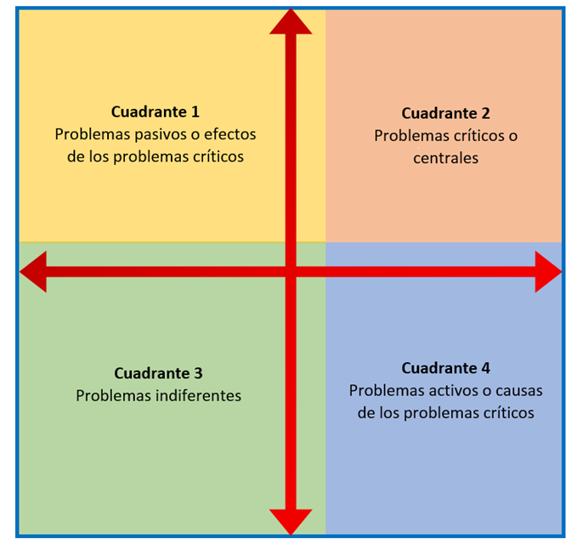
Cód. | Problemas | Influencia (X) | Dependencia (Y) | Rol del Problema
0 | 0 | 0 | 0
0 | 0 | 0 | 0
0 | 0 | 0 | 0 |  |  |  | Promedio | Y | Y1
0 | 0 | 0 | 0 |  |  |  | #DIV/0! | #DIV/0! | 1.00
0 | 0 | 0 | 0 |  |  |  | 0 | #DIV/0! | #DIV/0!
0 | 0 | 0 | 0 |  |  |  | Promedio | X | X1
0 | 0 | 0 | 0 |  |  |  | #DIV/0! | 0.00 | #DIV/0!
0 | 0 | 0 | 0 |  |  |  | #DIV/0! | #DIV/0! | 1.00
0 | 0 | 0 | 0 |  |  |  | Promedio | Diag.
0 | 0 | 0 | 0 |  |  |  | 0.00 | 0.00
0 | 0 | 0 | 0 |  |  |  | 1.00 | 1.00
0 | 0 | 0 | 0
0 | 0 | 0 | 0
0 | 0 | 0 | 0
0 | 0 | 0 | 0
Con la ayuda del presente gráfico, se debe asignar el rol que cumple cada problema (celda de color rojo) de acuerdo a su ubicación en el plano cartesino.
Promedio |  | #DIV/0!

6
Inicio
Clasificación de Problemas

Cód. | Problemas | P. Central | Causas | Efectos
0 | 0
0 | 0
0 | 0
0 | 0
0 | 0
0 | 0
0 | 0
0 | 0
0 | 0
0 | 0
0 | 0
0 | 0
0 | 0
0 | 0
0 | 0

